環境配置
1、JDKインストール
 | 簡単のため、省略…

2、antlr4のjarをダウンロードする
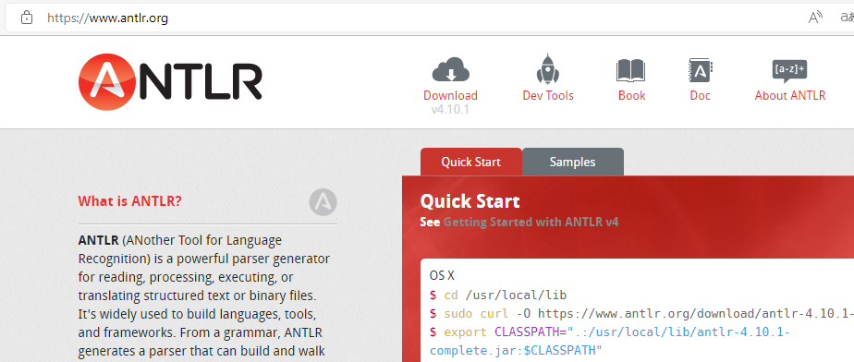
url

クリックしてください。

クリックしてください。

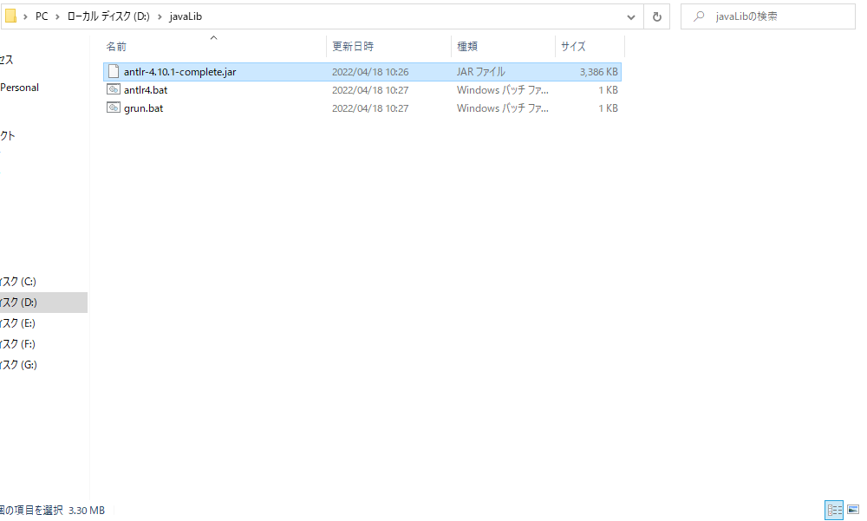

3、ファイル追加
 | antlr4.bat
 |  | java org.antlr.v4.Tool %*
 | grun.bat
 |  | @ECHO OFF SET TEST_CURRENT_DIR=%CLASSPATH:.;=% if "%TEST_CURRENT_DIR%" == "%CLASSPATH%" ( SET CLASSPATH=.;%CLASSPATH% ) @ECHO ON java org.antlr.v4.gui.TestRig %*

4、環境変数の設定
 | CLASSPATH
 |  | D:\javaLib\antlr-4.10.1-complete.jar
 | Path
 |  | D:\javaLib;

5、テスト
 | java org.antlr.v4.Tool
 | java -jar D:\javaLib/antlr-4.10.1-complete.jar
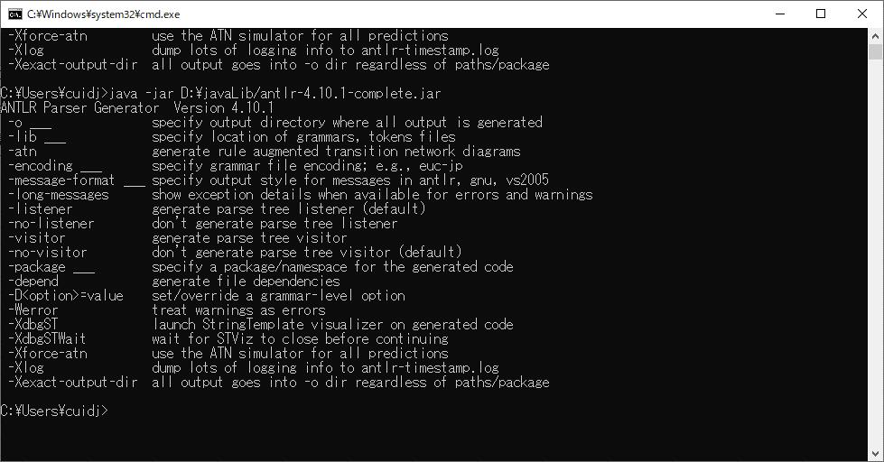

以上、成功しました！

実行前準備
1、ファイル作成
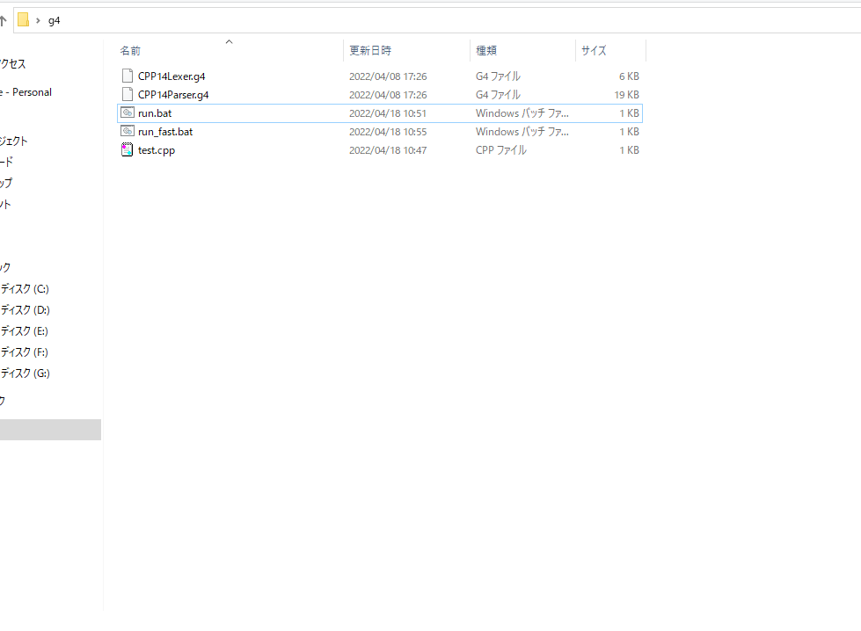

 | ①githubから取得する（url→https://github.com/antlr/grammars-v4/tree/master/cpp）
 |  | CPP14Lexer.g4
 |  | CPP14Parser.g4

 | ②run.bat
 |  | java org.antlr.v4.Tool CPP14Lexer.g4 java org.antlr.v4.Tool CPP14Parser.g4 javac *.java grun CPP14 translationUnit -gui < test.cpp

 | ③run_fast.bat
 |  | grun CPP14 translationUnit -gui < test.cpp

 | ④test.cpp
 |  | ASTのTreeが作成する前のC++ソース

AstTree作成
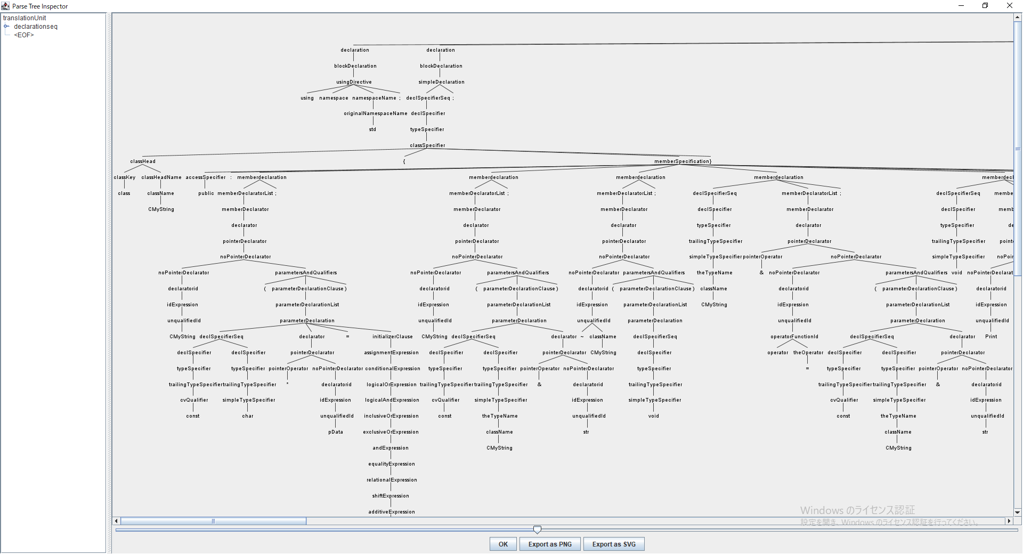

1、転換前のcppソース準備
 | #include<cstring> #include<cstdio> using namespace std; class CMyString { public: CMyString(const char* pData = nullptr); CMyString(const CMyString& str); ~CMyString(void); CMyString& operator = (const CMyString& str); void Print(); private: char* m_pData; }; CMyString::CMyString(const char *pData) { if (pData == nullptr) { m_pData = new char[1]; m_pData[0] = '\0'; } else { int length = strlen(pData); m_pData = new char[length + 1]; strcpy_s(m_pData,length+1, pData); } } CMyString::CMyString(const CMyString &str) { int length = strlen(str.m_pData); m_pData = new char[length + 1]; strcpy_s(m_pData,length+1, str.m_pData); } CMyString::~CMyString() { delete[] m_pData; } CMyString& CMyString::operator = (const CMyString& str) { if (&str != this) { CMyString strTemp(str); char* pTemp = strTemp.m_pData; strTemp.m_pData = m_pData; m_pData = pTemp; } return *this; }

2、run.batを実行する

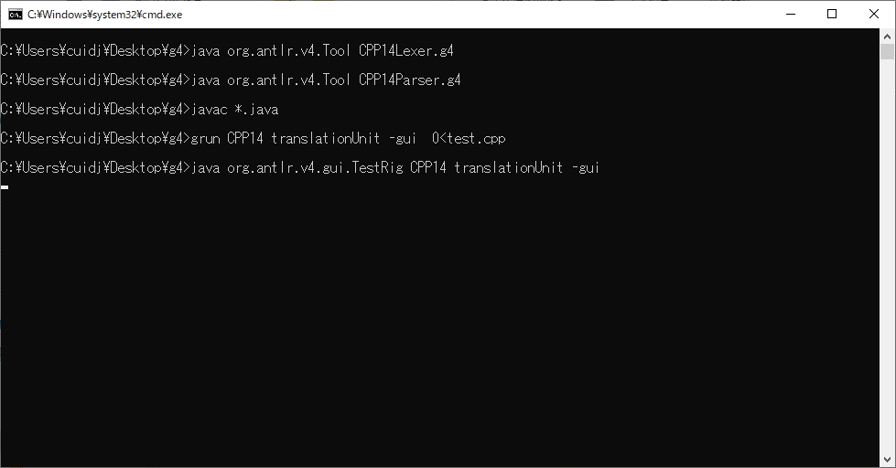

3、出力結果Tree

